Context diagram
Authentication System | Công chứng | Lưu trữ backup
Authorization
 |  |  | Web
Blockchain | NFT | Provided API
Payment system | CRM (Customer Resources Management) | HRM | Mobile App

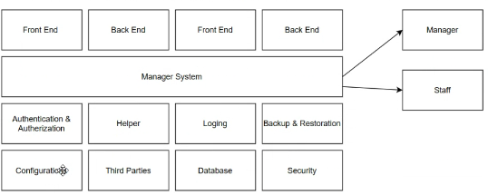
Accountants | Logging | Database
 |  | Firewall

